Readme
Tránsito de crecientes. Método de Muskingum

El método de Muskingum se basa en la ecuación de continuidad, que ignorando el flujo lateral, se expresa asi:

Al realizar la aproximación de diferencias finitas, se obtiene que

Para el periodo Δt, el cambio en el caudal ΔQ se toma como la diferencia entre el caudal de entrada promedio (I) y el de salida (Q). El cambio en almacenamiento ΔS se toma como la diferencia de áreas (A) multiplicada por el paso espacial Δx:

En el método de Muskingum, al almacenamiento lo modela como la suma del almacenamiento por prisma y en almacenamiento por cuña

El almacenamiento por prisma consiste en el volumen del perfil de flujo permanente gradualmente variado y el de cuña se debe a la onda de inundación. Se considera que el volumen es proporcional al caudal. Por tanto en el método de Muskingum el almacenamiento total está dado por:

Donde: K= constante de proporcionalidad, e igual al tiempo de viaje. X= factor de ponderación (0≤X≤0.5).
Finalmente, se llega a:

Se puede demostrar que esta ecuación puede hacerse equivalente a la aproximación en diferencias finitas de la onda difusiva (para detalles ver por ejemplo Sturm, T., 2001. Open Channel Hydraulics, 1st Edition, McGraw-Hill Water Resources and Environmental Engineering Textboook Series, New York, 512 pages.). Esta es la base para el método de Muskungum-Cunge. Los coeficientes C1, C2 y C3 resultantes de la aproximación numérica de la onda difusiva se hacen coincidir con los obtenidos para el método de Muskingum. De manera que los coeficientes que se presentan a continuación sean iguales:
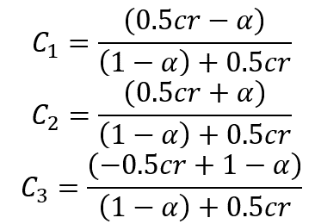
Donde cr= Número de Courant C= Celeridad de la onda α = factor del esquema numérico.
Para estabilidad numérica se requiere que el número de Courant cr sea menor que 1 (cr ≤ 1). Adicionalmente, es deseable que el valor de C1 sea positivo, de manera que para la modelación, en HEC-HMS, se recomienda que

En el método de Muskingum implementado en HEC-HMS, en el paso computacional, en el espacio (Δx) está implícito el número de tramos que se emplean en el tránsito.

{R}
Contenido creado por:
r.cfdtools@gmail.com
https://github.com/rcfdtools

Licencia, cláusulas y condiciones de uso en:
https://github.com/rcfdtools/R.HydroTools/wiki/License


Password: 1234

